Test Cases
Test Cases for 'Apply Leave' function

No. | Test Requirement ID | Test Case ID | Test Objective | Pre-conditions | Step # | Step Action | Test Data | Expected Result | Notes
Functional TC_IDs |  |  |  |  |  |  |  |  |  |  | Test data
1 | TR_ID_01 | TC_ID_01 | Xác nhận ban chủ nhiệm khoa có thể xuất kết quả thống kê số giờ quy đổi theo học kỳ, năm, ngành và loại giảng viên ra file theo các định dạng có sẵn trên hệ thống | -Truy cập trang web tại địa chỉ: https://cntttest.vanlanguni.edu.vn/ - Đặng nhập vào hệ thống với tài khoản có phân vai BCN Khoa - Cần xuất file | 1 | Truy cập vào trang web và đăng nhập bằng mail VLU BCNK | https://cntttest.vanlanguni.edu.vn:18081/Phancong02/Account/Login | Hiện thị trang chủ
 |  |  |  |  | 2 | Click mục " Thống kê " |  | Hiện thị dropdown các loại thống kê |  | B1 : Truy cập vào trang web và đăng nhập bằng mail VLU BCNK | link
 |  |  |  |  | 3 | Click vào ô " Số giờ quy đổi " | Thống kê theo Học kỳ, Học kỳ 999, Ngành CNTT_01234567 | Hệ thống hiển thị thống kê số giờ giảng theo học kỳ được nhóm theo từng ngành, loại giảng viên
 |  |  |  |  | 4 | Click vào tab "Bảng biểu" hoặc "Chi tiết " |  | Hệ thống hiện thị danh sách dữ liệu thống kê mã GV, tên GV, số lớp và Bảng biểu lớp
 |  |  |  |  | 5 | Click vào ô " Export " |  | Hiện thị dropdown xuất dữ liệu
 |  |  |  |  | 6 | Chọn cách xuất kết quả thống kê ra file | Excel | Xuất kết quả thống kê ra file Excel và tải về máy
2 | TR_ID_01 | TC_ID_02 | Xác nhận ban chủ nhiệm khoa có thể xuất kết quả thống kê số giờ quy đổi theo học kỳ, năm, ngành và loại giảng viên ra file theo các định dạng có sẵn trên hệ thống | -Truy cập trang web tại địa chỉ: https://cntttest.vanlanguni.edu.vn/ - Đặng nhập vào hệ thống với tài khoản có phân vai BCN Khoa - Cần xuất file | 1 | Truy cập vào trang web và đăng nhập bằng mail VLU BCNK | https://cntttest.vanlanguni.edu.vn:18081/Phancong02/Account/Login | Hiện thị trang chủ
 |  |  |  |  | 2 | Click mục " Thống kê " |  | Hiện thị dropdown các loại thống kê
 |  |  |  |  | 3 | Click vào ô " Số giờ quy đổi " | Thống kê theo Học kỳ, Học kỳ 999, Ngành CNTT_01234567 | Hệ thống hiển thị thống kê số giờ giảng theo học kỳ được nhóm theo từng ngành, loại giảng viên
 |  |  |  |  | 4 | Click vào tab "Bảng biểu" hoặc "Chi tiết " |  | Hệ thống hiện thị danh sách dữ liệu thống kê mã GV, tên GV, số lớp và Bảng biểu lớp
 |  |  |  |  | 5 | Click vào ô " Export " |  | Hiện thị dropdown xuất dữ liệu
 |  |  |  |  | 6 | Chọn cách xuất kết quả thống kê ra file | PDF | Xuất kết quả thống kê ra file PDF và tải về máy
3 | TR_ID_01 | TC_ID_03 | Xác nhận ban chủ nhiệm khoa có thể xuất kết quả thống kê số giờ quy đổi theo học kỳ, năm, ngành và loại giảng viên ra file theo các định dạng có sẵn trên hệ thống | -Truy cập trang web tại địa chỉ: https://cntttest.vanlanguni.edu.vn/ - Đặng nhập vào hệ thống với tài khoản có phân vai BCN Khoa - Cần xuất file | 1 | Truy cập vào trang web và đăng nhập bằng mail VLU BCNK | https://cntttest.vanlanguni.edu.vn:18081/Phancong02/Account/Login | Hiện thị trang chủ
 |  |  |  |  | 2 | Click mục " Thống kê " |  | Hiện thị dropdown các loại thống kê
 |  |  |  |  | 3 | Click vào ô " Số giờ quy đổi " | Thống kê theo Học kỳ, Học kỳ 999, Ngành CNTT_01234567 | Hệ thống hiển thị thống kê số giờ giảng theo học kỳ được nhóm theo từng ngành, loại giảng viên
 |  |  |  |  | 4 | Click vào tab "Bảng biểu" hoặc "Chi tiết " |  | Hệ thống hiện thị danh sách dữ liệu thống kê mã GV, tên GV, số lớp và Bảng biểu lớp
 |  |  |  |  | 5 | Click vào ô " Export " |  | Hiện thị dropdown xuất dữ liệu
 |  |  |  |  | 6 | Chọn cách xuất kết quả thống kê ra file | In ấn | Xuất kết quả thống kê ra loại file có định dạng mà người dùng cần và in ra từ máy
4 | TR_ID_01 | TC_ID_04 | Xác nhận ban chủ nhiệm khoa có thể xuất kết quả thống kê số giờ quy đổi theo học kỳ, năm, ngành và loại giảng viên ra file theo các định dạng có sẵn trên hệ thống | -Truy cập trang web tại địa chỉ: https://cntttest.vanlanguni.edu.vn/ - Đặng nhập vào hệ thống với tài khoản có phân vai BCN Khoa - Cần xuất file | 1 | Truy cập vào trang web và đăng nhập bằng mail VLU BCNK | https://cntttest.vanlanguni.edu.vn:18081/Phancong02/Account/Login | Hiện thị trang chủ
 |  |  |  |  | 2 | Click mục " Thống kê " |  | Hiện thị dropdown các loại thống kê
 |  |  |  |  | 3 | Click vào ô " Số giờ quy đổi " | Thống kê theo Học kỳ, Học kỳ 999, Ngành CNTT_01234567 | Hệ thống hiển thị thống kê số giờ giảng theo học kỳ được nhóm theo từng ngành, loại giảng viên
 |  |  |  |  | 4 | Click vào tab "Bảng biểu" hoặc "Chi tiết " |  | Hệ thống hiện thị danh sách dữ liệu thống kê mã GV, tên GV, số lớp và Bảng biểu lớp
 |  |  |  |  | 5 | Click vào ô " Export " |  | Hiện thị dropdown xuất dữ liệu
 |  |  |  |  | 6 | Chọn cách xuất kết quả thống kê ra file | Sao chép | Sao chép kết quả thống kê vào bộ nhớ và có thể paste kết quả ra tại nơi muốn lưu trữ
5 | TR_ID_02 | TC_ID_05 | Hệ thống báo lỗi khi lưu file xuống nơi không được cho phép | -Truy cập trang web tại địa chỉ: https://cntttest.vanlanguni.edu.vn/ - Đặng nhập vào hệ thống với tài khoản có phân vai BCN Khoa - Cần xuất file | 7 | Truy cập vào trang web và đăng nhập bằng mail VLU BCNK | https://cntttest.vanlanguni.edu.vn:18081/Phancong02/Account/Login | Hiện thị trang chủ
 |  |  |  |  | 8 | Click mục " Thống kê " |  | Hiện thị dropdown các loại thống kê
 |  |  |  |  | 9 | Click vào ô " Số giờ quy đổi " | Thống kê theo Học kỳ, Học kỳ 999, Ngành CNTT_01234567 | Hệ thống hiển thị thống kê số giờ giảng theo học kỳ được nhóm theo từng ngành, loại giảng viên
 |  |  |  |  | 10 | Click vào tab "Bảng biểu" hoặc "Chi tiết " |  | Hệ thống hiện thị danh sách dữ liệu thống kê mã GV, tên GV, số lớp và Bảng biểu lớp
 |  |  |  |  | 11 | Click vào ô " Export " |  | Hiện thị dropdown xuất dữ liệu
 |  |  |  |  |  | Chọn cách xuất kết quả thống kê ra file |  | Sao chép kết quả thống kê vào bộ nhớ và có thể paste kết quả ra tại nơi muốn lưu trữ
 |  |  |  |  | 12 | Không xuất được file |  | Xác nhận hệ thống báo lỗi khi người dùng chọn định dạng file nhưng lưu file xuống nơi không được cho phép
5 | TR_ID_03 | TC_ID_07 | Xác nhận hệ thống sẽ không hiển thị nút "Xuất" nếu chọn Học kỳ và Nghành không có dữ liệu | -Truy cập trang web tại địa chỉ: https://cntttest.vanlanguni.edu.vn/ - Đặng nhập vào hệ thống với tài khoản có phân vai BCN Khoa - Cần xuất file | 7 | Truy cập vào trang web và đăng nhập bằng mail VLU BCNK | https://cntttest.vanlanguni.edu.vn:18081/Phancong02/Account/Login | Hiện thị trang chủ
 |  |  |  |  | 8 | Click mục " Thống kê " |  | Hiện thị dropdown các loại thống kê
 |  |  |  |  | 9 | Click vào ô " Số giờ quy đổi " | Thống kê theo Học kỳ, Học kỳ 999, Ngành CNTT_01234567 | Hệ thống hiển thị thống kê số giờ giảng theo học kỳ được nhóm theo từng ngành, loại giảng viên
 |  |  |  |  | 10 | Chọn học kỳ và ngành không có dữ liệu |  | Hệ thống hiện thị học kỳ và ngành đã chọn
 |  |  |  |  | 11 | Hiện thị |  | Hệ thống không hiện thị nút " Xuất " trong giao diện số giờ giảng dạy do người dùng chọn học kỳ và ngành không có dữ liệu
 |  |  |  |  | 12
Look and Feel (GUI) TC_IDs
5 | TR_ID_04 | TC_ID_08 | Xác nhận sau khi BCN Khoa chọn xuất kết quả thống kê Số giờ giảng viên ra file sẽ hiện thị dropdown các lựa chọn | -Truy cập trang web tại địa chỉ: https://cntttest.vanlanguni.edu.vn/ - Đặng nhập vào hệ thống với tài khoản có phân vai BCN Khoa - Cần xuất file | 1 | Truy cập vào trang web và đăng nhập bằng mail VLU BCNK | https://cntttest.vanlanguni.edu.vn:18081/Phancong02/Account/Login | Hiện thị trang chủ
 |  |  |  |  | 2 | Click mục " Thống kê " |  | Hiện thị dropdown các loại thống kê
 |  |  |  |  | 3 | Click vào ô " Số giờ quy đổi " | Thống kê theo Học kỳ, Học kỳ 999, Ngành CNTT_01234567 | Hệ thống hiển thị thống kê số giờ giảng theo học kỳ được nhóm theo từng ngành, loại giảng viên
 |  |  |  |  | 4 | Click vào tab "Bảng biểu" hoặc "Chi tiết " |  | Hệ thống hiện thị danh sách dữ liệu thống kê mã GV, tên GV, số lớp và Bảng biểu lớp
 |  |  |  |  | 5 | Click vào ô " Export " | 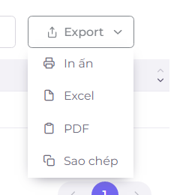 | Hiện thị dropdown xuất dữ liệu
 |  |  |  |  | 6 | Hiện thị dropdown các định dạng file có thể xuất dữ liệu cho người dùng chọn |  | Xuất file theo định dạng nền tảng mà người dùng chọn
6 | TR_ID_05 | TC_ID_09 | Xác nhận sau khi danh sách xuất file hiện ra, bấm vào nơi bất kì trên website, danh sách sẽ ẩn đi | -Truy cập trang web tại địa chỉ: https://cntttest.vanlanguni.edu.vn/ - Đặng nhập vào hệ thống với tài khoản có phân vai BCN Khoa - Cần xuất file | 1 | Truy cập vào trang web và đăng nhập bằng mail VLU BCNK | https://cntttest.vanlanguni.edu.vn:18081/Phancong02/Account/Login | Hiện thị trang chủ
 |  |  |  |  | 2 | Click mục " Thống kê " |  | Hiện thị dropdown các loại thống kê
 |  |  |  |  | 3 | Click vào ô " Số giờ quy đổi " | Thống kê theo Học kỳ, Học kỳ 999, Ngành CNTT_01234567 | Hệ thống hiển thị thống kê số giờ giảng theo học kỳ được nhóm theo từng ngành, loại giảng viên
 |  |  |  |  | 4 | Click vào tab "Bảng biểu" hoặc "Chi tiết " |  | Hệ thống hiện thị danh sách dữ liệu thống kê mã GV, tên GV, số lớp và Bảng biểu lớp
 |  |  |  |  | 5 | Click vào ô " Export " |  | Hiện thị dropdown xuất dữ liệu
 |  |  |  |  |  | Hiện thị dropdown các định dạng file có thể xuất dữ liệu cho người dùng chọn |  | Xuất file theo định dạng nền tảng mà người dùng chọn
 |  |  |  |  | 6 | Ấn vào nơi bất kì trên giao diện website, danh sách ẩn đi |  | xác nhận danh sách các định dạng xuất dữ liệu sẽ bị ẩn đi sau khi người dùng ấn vào nơi bất kì trên website
7 | TR_ID_06 | TC_ID_10 | Xác nhận sau khi ấn vào định dạng in ấn, hệ thống sẽ điều hướng người dùng sang 1 trang mới | -Truy cập trang web tại địa chỉ: https://cntttest.vanlanguni.edu.vn/ - Đặng nhập vào hệ thống với tài khoản có phân vai BCN Khoa - Cần xuất file | 1 | Truy cập vào trang web và đăng nhập bằng mail VLU BCNK | https://cntttest.vanlanguni.edu.vn:18081/Phancong02/Account/Login | Hiện thị trang chủ
 |  |  |  |  | 2 | Click mục " Thống kê " |  | Hiện thị dropdown các loại thống kê
 |  |  |  |  | 3 | Click vào ô " Số giờ quy đổi " | Thống kê theo Học kỳ, Học kỳ 999, Ngành CNTT_01234567 | Hệ thống hiển thị thống kê số giờ giảng theo học kỳ được nhóm theo từng ngành, loại giảng viên
 |  |  |  |  | 4 | Click vào tab "Bảng biểu" hoặc "Chi tiết " |  | Hệ thống hiện thị danh sách dữ liệu thống kê mã GV, tên GV, số lớp và Bảng biểu lớp
 |  |  |  |  | 5 | Click vào ô " Export " |  | Hiện thị dropdown xuất dữ liệu
 |  |  |  |  | 6 | Hiện thị dropdown các định dạng file có thể xuất dữ liệu cho người dùng chọn |  | Xuất file theo định dạng nền tảng mà người dùng chọn
 |  |  |  |  |  | Ấn vào định dạng in ấn |  | Hệ thống xác nhận xuất dữ liệu dưới định dạng in ấn
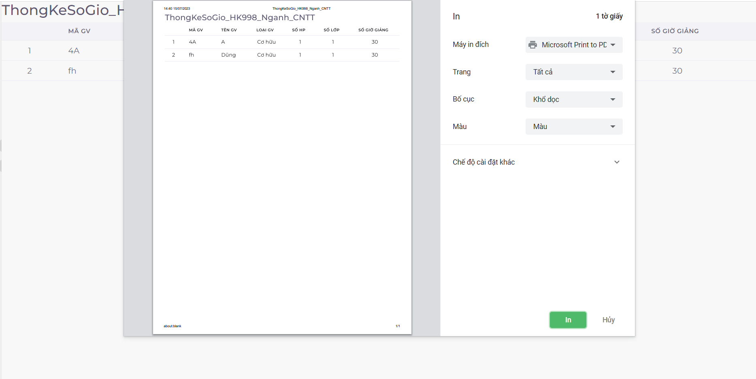
 |  |  |  |  | 7 | Chuyển sang trang in ấn |  | Hệ thống xác nhận khi người dùng chọn định dạng in ấn sẽ điều hướng người dùng sang 1 trang mới để hoàn tất quá trình in file
8 | TR_ID_07 | TC_ID_11 | Xác nhận sau khi được điều hướng sang trang in ấn, người dùng có thể in file ra khi nhấn tiếp nút "In" | -Truy cập trang web tại địa chỉ: https://cntttest.vanlanguni.edu.vn/ - Đặng nhập vào hệ thống với tài khoản có phân vai BCN Khoa - Cần xuất file | 1 | Truy cập vào trang web và đăng nhập bằng mail VLU BCNK | https://cntttest.vanlanguni.edu.vn:18081/Phancong02/Account/Login | Hiện thị trang chủ
 |  |  |  |  | 2 | Click mục " Thống kê " |  | Hiện thị dropdown các loại thống kê
 |  |  |  |  | 3 | Click vào ô " Số giờ quy đổi " | Thống kê theo Học kỳ, Học kỳ 999, Ngành CNTT_01234567 | Hệ thống hiển thị thống kê số giờ giảng theo học kỳ được nhóm theo từng ngành, loại giảng viên
 |  |  |  |  | 4 | Click vào tab "Bảng biểu" hoặc "Chi tiết " |  | Hệ thống hiện thị danh sách dữ liệu thống kê mã GV, tên GV, số lớp và Bảng biểu lớp
 |  |  |  |  | 5 | Click vào ô " Export " |  | Hiện thị dropdown xuất dữ liệu
 |  |  |  |  | 6 | Hiện thị dropdown các định dạng file có thể xuất dữ liệu cho người dùng chọn |  | Xuất file theo định dạng nền tảng mà người dùng chọn
 |  |  |  |  | 7 | Ấn vào định dạng in ấn |  | Hệ thống xác nhận xuất dữ liệu dưới định dạng in ấn
 |  |  |  |  |  | Chuyển sang trang in ấn |  | Hệ thống xác nhận khi người dùng chọn định dạng in ấn sẽ điều hướng người dùng sang 1 trang mới để hoàn tất quá trình in file
 |  |  |  |  | 8 | Tiếp tục ấn nút " In " trên giao diện mới hiện thị | 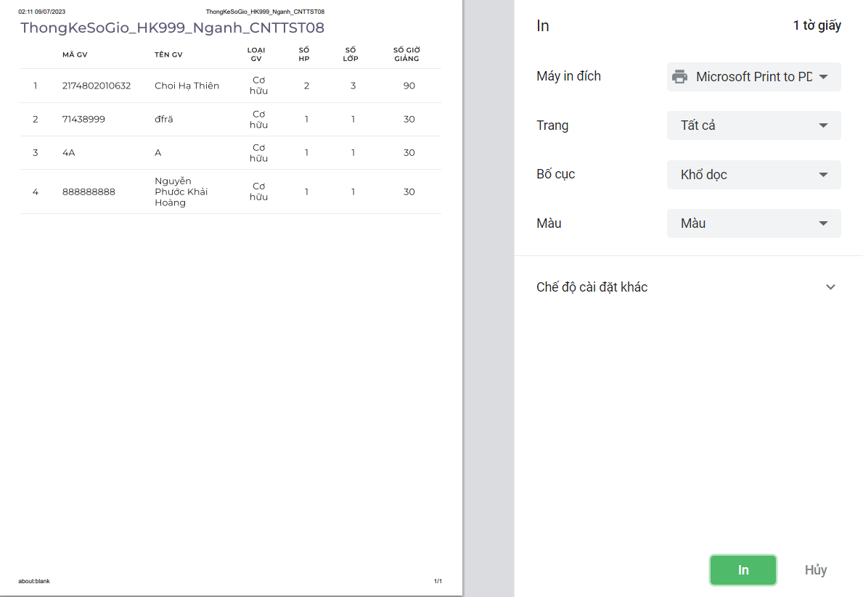 | Hệ thống xác nhận khi người dùng chọn "In" sẽ tiến hành in dữ liệu ra
9 | TR_ID_08 | TC_ID_12 | Xác nhận sau khi được điều hướng sang trang in ấn, người dùng nhấn "Hủy" thì hệ thống sẽ đưa người dung quay trở về trang chọn định dạng xuất dữ liệu | -Truy cập trang web tại địa chỉ: https://cntttest.vanlanguni.edu.vn/ - Đặng nhập vào hệ thống với tài khoản có phân vai BCN Khoa - Cần xuất file | 1 | Truy cập vào trang web và đăng nhập bằng mail VLU BCNK | https://cntttest.vanlanguni.edu.vn:18081/Phancong02/Account/Login | Hiện thị trang chủ
 |  |  |  |  | 2 | Click mục " Thống kê " |  | Hiện thị dropdown các loại thống kê
 |  |  |  |  | 3 | Click vào ô " Số giờ quy đổi " | Thống kê theo Học kỳ, Học kỳ 999, Ngành CNTT_01234567 | Hệ thống hiển thị thống kê số giờ giảng theo học kỳ được nhóm theo từng ngành, loại giảng viên
 |  |  |  |  | 4 | Click vào tab "Bảng biểu" hoặc "Chi tiết " |  | Hệ thống hiện thị danh sách dữ liệu thống kê mã GV, tên GV, số lớp và Bảng biểu lớp
 |  |  |  |  | 5 | Click vào ô " Export " |  | Hiện thị dropdown xuất dữ liệu
 |  |  |  |  | 6 | Hiện thị dropdown các định dạng file có thể xuất dữ liệu cho người dùng chọn |  | Xuất file theo định dạng nền tảng mà người dùng chọn
 |  |  |  |  | 7 | Ấn vào định dạng in ấn |  | Hệ thống xác nhận xuất dữ liệu dưới định dạng in ấn
 |  |  |  |  | 8 | Chuyển sang trang in ấn |  | Hệ thống xác nhận khi người dùng chọn định dạng in ấn sẽ điều hướng người dùng sang 1 trang mới để hoàn tất quá trình in file
 |  |  |  |  | 9 | Tiếp tục ấn nút "Hủy" trên giao diện mới hiện thị |  | Hệ thống xác nhận khi người dùng chọn "Hủy" sẽ hủy bỏ quá trình in file và tiếp sau đó đóng giao diện hiện tại và quay về giao diện hiện thi các định dạng xuất file
10 | TR_ID_09 | TC_ID_13 | Xác nhận sau khi người dùng ấn vào định dạng excel, hệ thống sẽ tải dữ liệu về máy người dùng dưới dạng file excel | -Truy cập trang web tại địa chỉ: https://cntttest.vanlanguni.edu.vn/ - Đặng nhập vào hệ thống với tài khoản có phân vai BCN Khoa - Cần xuất file | 1 | Truy cập vào trang web và đăng nhập bằng mail VLU BCNK | https://cntttest.vanlanguni.edu.vn:18081/Phancong02/Account/Login | Hiện thị trang chủ
 |  |  |  |  | 2 | Click mục " Thống kê " |  | Hiện thị dropdown các loại thống kê
 |  |  |  |  | 3 | Click vào ô " Số giờ quy đổi " | Thống kê theo Học kỳ, Học kỳ 999, Ngành CNTT_01234567 | Hệ thống hiển thị thống kê số giờ giảng theo học kỳ được nhóm theo từng ngành, loại giảng viên
 |  |  |  |  | 4 | Click vào tab "Bảng biểu" hoặc "Chi tiết " |  | Hệ thống hiện thị danh sách dữ liệu thống kê mã GV, tên GV, số lớp và Bảng biểu lớp
 |  |  |  |  | 5 | Click vào ô " Export " |  | Hiện thị dropdown xuất dữ liệu
 |  |  |  |  | 6 | Hiện thị dropdown các định dạng file có thể xuất dữ liệu cho người dùng chọn |  | Xuất file theo định dạng nền tảng mà người dùng chọn
 |  |  |  |  | 7 | Ấn vào định dạng excel |  | Hệ thống xác nhận xuất dữ liệu dưới định dạng excel, sẽ giữ nguyên hiện thị trang web và hiện thị file được tại ở góc dưới màn hình
11 | TR_ID_10 | TC_ID_14 | Xác nhận sau khi người dùng ấn vào định dạng excel, hệ thống sẽ tải dữ liệu về máy người dùng dưới dạng file excel | -Truy cập trang web tại địa chỉ: https://cntttest.vanlanguni.edu.vn/ - Đặng nhập vào hệ thống với tài khoản có phân vai BCN Khoa - Cần xuất file | 1 | Truy cập vào trang web và đăng nhập bằng mail VLU BCNK | https://cntttest.vanlanguni.edu.vn:18081/Phancong02/Account/Login | Hiện thị trang chủ
 |  |  |  |  | 2 | Click mục " Thống kê " |  | Hiện thị dropdown các loại thống kê
 |  |  |  |  | 3 | Click vào ô " Số giờ quy đổi " | Thống kê theo Học kỳ, Học kỳ 999, Ngành CNTT_01234567 | Hệ thống hiển thị thống kê số giờ giảng theo học kỳ được nhóm theo từng ngành, loại giảng viên
 |  |  |  |  | 4 | Click vào tab "Bảng biểu" hoặc "Chi tiết " |  | Hệ thống hiện thị danh sách dữ liệu thống kê mã GV, tên GV, số lớp và Bảng biểu lớp
 |  |  |  |  | 5 | Click vào ô " Export " |  | Hiện thị dropdown xuất dữ liệu
 |  |  |  |  | 6 | Hiện thị dropdown các định dạng file có thể xuất dữ liệu cho người dùng chọn |  | Xuất file theo định dạng nền tảng mà người dùng chọn
 |  |  |  |  | 7 | Ấn vào định dạng PDF |  | Hệ thống xác nhận xuất dữ liệu dưới định dạng PDF, sẽ giữ nguyên hiện thị trang web và hiện thị file được tại ở góc dưới màn hình
12 | TR_ID_11 | TC_ID_15 | Xác nhận sau khi người dùng ấn vào định dạng excel, hệ thống sẽ tải dữ liệu về máy người dùng dưới dạng file excel | -Truy cập trang web tại địa chỉ: https://cntttest.vanlanguni.edu.vn/ - Đặng nhập vào hệ thống với tài khoản có phân vai BCN Khoa - Cần xuất file | 1 | Truy cập vào trang web và đăng nhập bằng mail VLU BCNK | https://cntttest.vanlanguni.edu.vn:18081/Phancong02/Account/Login | Hiện thị trang chủ
 |  |  |  |  | 2 | Click mục " Thống kê " |  | Hiện thị dropdown các loại thống kê
 |  |  |  |  | 3 | Click vào ô " Số giờ quy đổi " | Thống kê theo Học kỳ, Học kỳ 999, Ngành CNTT_01234567 | Hệ thống hiển thị thống kê số giờ giảng theo học kỳ được nhóm theo từng ngành, loại giảng viên
 |  |  |  |  | 4 | Click vào tab "Bảng biểu" hoặc "Chi tiết " |  | Hệ thống hiện thị danh sách dữ liệu thống kê mã GV, tên GV, số lớp và Bảng biểu lớp
 |  |  |  |  | 5 | Click vào ô " Export " |  | Hiện thị dropdown xuất dữ liệu
 |  |  |  |  | 6 | Hiện thị dropdown các định dạng file có thể xuất dữ liệu cho người dùng chọn |  | Xuất file theo định dạng nền tảng mà người dùng chọn
 |  |  |  |  | 7 | Ấn vào định dạng Sao chép |  | Hệ thống xác nhận sao chép dữ liệu và clipboard, sau đó hiện thị cửa sổ nhỏ " Đã sao chép ... dòng vào clipboard " tồn tại 5s ở giữa màn hình
13 | TR_ID_12 | TC_ID_16 | Xác nhận khi nhấn vào dropdown hiện thị các định dạng xuất file ở chế độ sáng, hover chuột vào định dạng nào thì định dạng đó sẽ đổi màu sang thành tím nhạt | -Truy cập trang web tại địa chỉ: https://cntttest.vanlanguni.edu.vn/ - Đặng nhập vào hệ thống với tài khoản có phân vai BCN Khoa - Cần xuất file | 1 | Truy cập vào trang web và đăng nhập bằng mail VLU BCNK | https://cntttest.vanlanguni.edu.vn:18081/Phancong02/Account/Login | Hiện thị trang chủ
 |  |  |  |  | 2 | Click mục " Thống kê " |  | Hiện thị dropdown các loại thống kê
 |  |  |  |  | 3 | Click vào ô " Số giờ quy đổi " | Thống kê theo Học kỳ, Học kỳ 999, Ngành CNTT_01234567 | Hệ thống hiển thị thống kê số giờ giảng theo học kỳ được nhóm theo từng ngành, loại giảng viên
 |  |  |  |  | 4 | Click vào tab "Bảng biểu" hoặc "Chi tiết " |  | Hệ thống hiện thị danh sách dữ liệu thống kê mã GV, tên GV, số lớp và Bảng biểu lớp
 |  |  |  |  | 5 | Click vào ô " Export " |  | Hiện thị dropdown xuất dữ liệu
 |  |  |  |  | 6 | Chuyển trang web sang chế độ sáng |  | Trang web chuyển sang chế độ sáng
 |  |  |  |  | 7 | Hover chuột vào các định dạng dữ liệu cần xuất |  | Hover vào định dạng nào thì định dạng đó sẽ chuyển sang màu tím nhạt
14 | TR_ID_13 | TC_ID_17 | Xác nhận khi hover chuột vào ô export thì ô sẽ đổi màu thành xám | -Truy cập trang web tại địa chỉ: https://cntttest.vanlanguni.edu.vn/ - Đặng nhập vào hệ thống với tài khoản có phân vai BCN Khoa - Cần xuất file | 1 | Truy cập vào trang web và đăng nhập bằng mail VLU BCNK | https://cntttest.vanlanguni.edu.vn:18081/Phancong02/Account/Login | Hiện thị trang chủ
 |  |  |  |  | 2 | Click mục " Thống kê " |  | Hiện thị dropdown các loại thống kê
 |  |  |  |  | 3 | Click vào ô " Số giờ quy đổi " | Thống kê theo Học kỳ, Học kỳ 999, Ngành CNTT, GV Cơ Hữu | Hệ thống hiển thị thống kê số giờ giảng theo học kỳ được nhóm theo từng ngành, loại giảng viên
 |  |  |  |  | 4 | Click vào tab "Bảng biểu" hoặc "Chi tiết " |  | Hệ thống hiện thị danh sách dữ liệu thống kê mã GV, tên GV, số lớp và Bảng biểu lớp
 |  |  |  |  | 5 | Click vào ô " Export " |  | Hiện thị dropdown xuất dữ liệu
 |  |  |  |  | 6 | Hiện thị dropdown các định dạng file có thể xuất dữ liệu cho người dùng chọn |  | Xuất file theo định dạng nền tảng mà người dùng chọn
 |  |  |  |  | 7 | Ấn vào định dạng Sao chép |  | Hệ thống xác nhận sao chép dữ liệu và clipboard, sau đó hiện thị cửa sổ nhỏ " Đã sao chép ... dòng vào clipboard " tồn tại 5s ở giữa màn hình
15 | TR_ID_14 | TC_ID_18 | Xác nhận khi tải file excel dữ liệu sắp xếp mã giáo viên thỉnh giảng trong file export | -Truy cập trang web tại địa chỉ: https://cntttest.vanlanguni.edu.vn/ - Đặng nhập vào hệ thống với tài khoản có phân vai BCN Khoa - Cần xuất file | 1 | Truy cập vào trang web và đăng nhập bằng mail VLU BCNK | https://cntttest.vanlanguni.edu.vn:18081/Phancong02/Account/Login | Hiện thị trang chủ
 |  |  |  |  | 2 | Click mục " Thống kê " |  | Hiện thị dropdown các loại thống kê
 |  |  |  |  | 3 | Click vào ô " Số giờ quy đổi " | Thống kê theo Học kỳ, Học kỳ 999, Ngành CNTT_01234567 | Hệ thống hiển thị thống kê số giờ giảng theo học kỳ được nhóm theo từng ngành, loại giảng viên
 |  |  |  |  | 4 | Click vào tab "Bảng biểu" hoặc "Chi tiết " |  | Hệ thống hiện thị danh sách dữ liệu thống kê mã GV, tên GV, số lớp và Bảng biểu lớp
 |  |  |  |  | 5 | Click vào ô " Export " |  | Hiện thị dropdown xuất dữ liệu
 |  |  |  |  | 6 | Chọn excel |  | Hệ thống xuất file dưới dạng excel về máy
 |  |  |  |  | 7 | Kiểm tra sắp xếp dữ liệu |  | Mã giảng viên sắp xếp lộn xộn
16 | TR_ID_15 | TC_ID_19 | Xác nhận thao tác trang web hệ thống sau khi chọn định dạng in ấn và đang mở tab in | -Truy cập trang web tại địa chỉ: https://cntttest.vanlanguni.edu.vn/ - Đặng nhập vào hệ thống với tài khoản có phân vai BCN Khoa - Cần xuất file | 1 | Truy cập vào trang web và đăng nhập bằng mail VLU BCNK | https://cntttest.vanlanguni.edu.vn:18081/Phancong02/Account/Login | Hiện thị trang chủ
 |  |  |  |  | 2 | Click mục " Thống kê " |  | Hiện thị dropdown các loại thống kê
 |  |  |  |  | 3 | Click vào ô " Số giờ quy đổi " | Thống kê theo Học kỳ, Học kỳ 999, Ngành CNTT_01234568 | Hệ thống hiển thị thống kê số giờ giảng theo học kỳ được nhóm theo từng ngành, loại giảng viên
 |  |  |  |  | 4 | Click vào tab "Bảng biểu" hoặc "Chi tiết " |  | Hệ thống hiện thị danh sách dữ liệu thống kê mã GV, tên GV, số lớp và Bảng biểu lớp
 |  |  |  |  | 5 | Click vào ô " Export " |  | Hiện thị dropdown xuất dữ liệu
 |  |  |  |  | 6 | Chọn in ấn |  | Hệ thống đưa người dùng sang tab in
 |  |  |  |  | 7 | Thao tác |  | Người dùng quay về trang hệ thống nhưng không tắt trang in thì không thao tác được trên trang hệ thống
17 | TR_ID_16 | TC_ID_20 | Xác nhận khi nhấn vào dropdown hiện thị các định dạng xuất file ở chế độ tối, hover chuột vào định dạng nào thì định dạng đó sẽ không hiện màu. | -Truy cập trang web tại địa chỉ: https://cntttest.vanlanguni.edu.vn/ - Đặng nhập vào hệ thống với tài khoản có phân vai BCN Khoa - Cần xuất file | 1 | Truy cập vào trang web và đăng nhập bằng mail VLU BCNK | https://cntttest.vanlanguni.edu.vn:18081/Phancong02/Account/Login | Hiện thị trang chủ
 |  |  |  |  | 2 | Click mục " Thống kê " |  | Hiện thị dropdown các loại thống kê
 |  |  |  |  | 3 | Click vào ô " Số giờ quy đổi " | Thống kê theo Học kỳ, Học kỳ 999, Ngành CNTT_01234567 | Hệ thống hiển thị thống kê số giờ giảng theo học kỳ được nhóm theo từng ngành, loại giảng viên
 |  |  |  |  | 4 | Click vào tab "Bảng biểu" hoặc "Chi tiết " |  | Hệ thống hiện thị danh sách dữ liệu thống kê mã GV, tên GV, số lớp và Bảng biểu lớp
 |  |  |  |  | 5 | Click vào ô " Export " |  | Hiện thị dropdown xuất dữ liệu
 |  |  |  |  | 6 | Chuyển trang web sang chế độ tối |  | Trang web chuyển sang chế độ tối
 |  |  |  |  | 7 | Hover chuột vào các định dạng dữ liệu cần xuất |  | Hover vào định dạng nào thì định dạng đó sẽ không đổi màu

F.6.7.GUI
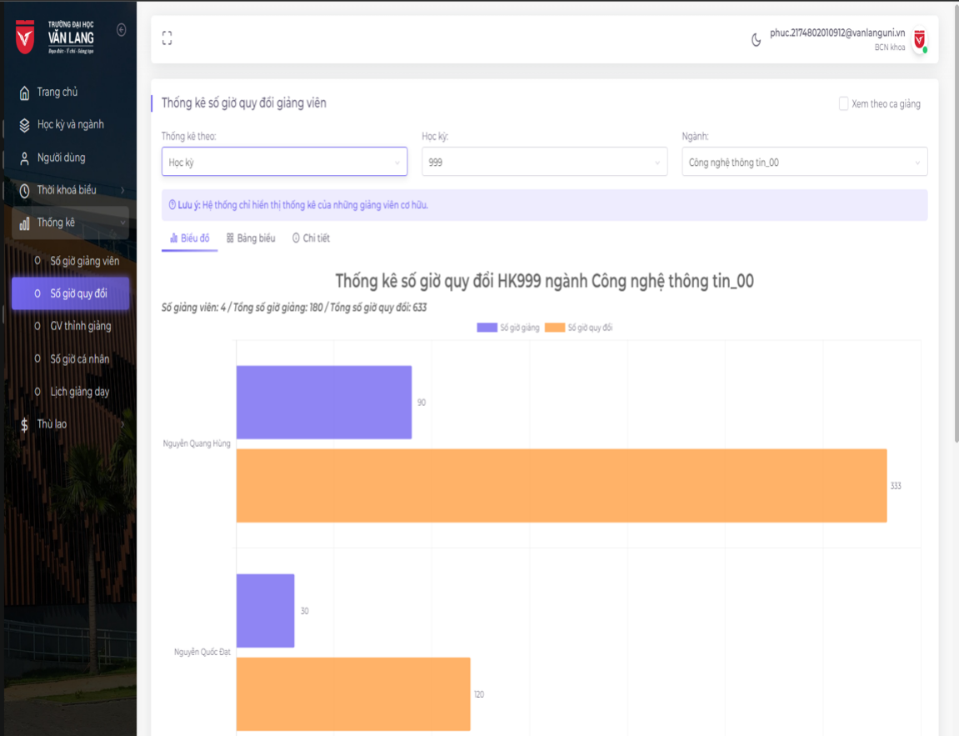
Backlog ID | Backlog Item | User Story Description | Acceptance Criteria
PB_31 | Xem giờ theo hệ số giờ trong học kỳ | Là BCNK , tôi muốn xem số giờ theo hệ số thù lao theo giảng viên để có thể xem số giờ quy đổi của giảng viên sau khi đã nhân hệ số theo năm. Và từ đó tôi có thể kiểm soát được khối lượng giảng dạy của từng giảng viên và phân công hợp lý. | AC01 | BCNK có thể xem thống kê về tổng số giờ của giảng viên trong năm dựa trên hệ số thù lao.
 |  |  | AC02 | Dữ liệu số giờ quy đổi phải đúng như công thức tính thù lao: số giờ lớp * hệ số lớp đông * hệ số thời gian * hệ số môn học . Trong đó:
 |  |  |  | - Số giờ lớp: Số giờ giảng dạy của lớp đó
 |  |  |  | - Hệ số lớp đông: Hệ số này tăng dựa trên sỉ số của lớp sinh viên, lớp càng đông thì hệ số này càng cao, cách tính:
 |  |  |  | Lớp lý thuyết:
 |  |  |  | + Sỉ số <= 50: 1.0
 |  |  |  | + Sỉ số > 50: 1 + (sỉ số - 50) * 0.0025
 |  |  |  | Lớp thực hành:
 |  |  |  | + Sỉ số <= 30: 1.0
 |  |  |  | + Sỉ số > 30: 1 + (sỉ số - 30) * 0.0025
 |  |  |  | - Hệ số thời gian: Hệ số này sẽ bằng 1.2 nếu giảng viên dạy lớp đó vào ca 5 (tiết 10 - 13). Các ca còn lại thì hệ số mặc định sẽ là 1.0
 |  |  |  | - Hệ số môn học: Hệ số môn học được tình bằng cách lấy hệ số ngôn ngữ nhân với hệ số loại lớp học. Ví dụ lớp đó là lớp thực hành, môn học giảng dạy là tiếng Việt thì sẽ lấy hệ số thực hành nhân với hệ số tiếng Việt trong năm học đó.

 |  |  |  | Công thức tình số giờ quy đổi này này là tính cho từng lớp riêng biệt mà giảng viên dạy trong học kỳ đó, nếu giảng viên đó dạy nhiều lớp thì sẽ cộng dồn số giờ quy đổi của từng lớp lại là sẽ ra tổng giờ quy đổi của giảng viên trong học kỳ đó
 |  |  | AC03 | Công thức tính số giờ quy đổi này được tính cho từng lớp riêng biệt mà giảng viên dạy trong năm đó, nếu giảng viên dạy nhiều lớp thì cộng số giờ quy đổi của từng lớp lại để được tổng số giờ trong năm đó.
 |  |  | AC04 | Hệ thống sẽ tự động chuyển sang chế độ xem thống kê bài học nếu người dùng tích vào ô “Xem theo ca giảng”.
 |  |  | AC05 | Hệ thống sẽ hiển thị biểu đồ thể hiện số giờ giảng dạy của từng giảng viên trong học kỳ đó.
 |  |  | AC06 | Dữ liệu phải được sắp xếp theo thứ tự lớn nhất đến nhỏ nhất theo mặc định.
 |  |  | AC07 | Hội đồng khoa có thể xem dữ liệu trong chế độ xem bảng.
 |  |  | AC08 | Ban khoa có thể xuất dữ liệu thống kê.
 |  |  | AC09 | Cột bảng có thể được sắp xếp.
 |  |  | AC10 | Hệ thống sẽ hiển thị tổng số giảng viên trong học phần thống kê, và tổng số giờ trong học phần đó.
 |  |  | AC11 | Hệ thống sẽ hiển thị thông báo lỗi nếu BCNK chọn năm và chuyên ngành chưa có dữ liệu.
 |  |  | AC12 | Biểu đồ phải hiển thị nhãn dữ liệu cho giờ giảng viên.
 |  |  | AC13 | Ban khoa có thể tìm kiếm dữ liệu trong bảng.
 |  |  | AC14 | Số liệu thống kê phải chính xác, tổng số giờ dạy của từng giảng viên phải bằng số giờ dạy của từng lớp giảng viên trong học kỳ đó.
 |  |  | AC15 | Bộ lọc chú giải sẽ thay đổi tổng số giảng viên và tổng số giờ của nhãn biểu đồ.
 |  |  | AC16 | Hệ thống sẽ chỉ hiển thị giảng viên cơ hữu trong thống kê.
 |  |  | AC17 | Số giờ quy đổi phải bằng hoặc lớn hơn số giờ ban đầu của giảng viên.
 |  |  | AC18 | Người dùng có thể xem chi tiết các lớp do giảng viên giảng dạy
 |  |  | AC19 | Kiểm tra tài liệu đã qua
 |  |  |  | + Kiểm tra chức năng: Đạt
 |  |  |  | + Kiểm tra tích hợp: Đạt

Đk1 | EC01 | Dữ liệu số giờ quy đổi phải đúng như công thức tính thù lao
 | EC02 | Dữ liệu số giờ quy đổi không đúng như công thức tính thù lao
Đk2 | EC03 | tông số giờ trong năm bằng tổng số giờ quy đổi của từng lớp |  |  | ID | TC | kết quả mong đợi | vailid | invailid
 | EC04 | tông số giờ trong năm không bằng tổng số giờ quy đổi của từng lớp |  |  | 1 | xem Dữ liệu số giờ quy đổi phải đúng như công thức tính thù lao | số liệu đúng như công thức | EC01
Đk3 | EC05 | Hệ thống sẽ tự động chuyển sang chế độ xem thống kê bài học nếu người dùng tích vào ô “Xem theo ca giảng” |  |  | 2 |  | số liệu không đúng như công thức |  | EC02
 | EC06 | Hệ thống không tự động chuyển sang chế độ xem thống kê bài học nếu người dùng tích vào ô “Xem theo ca giảng” |  |  | 3 | xem tổng số giờ trong năm bằng tổng số giờ quy đổi của từng lớp | số giờ quy đổi trong năm khớp với tổng số giờ quy đổi của từng lớp | EC03
Đk4 | EC07 | nhấn vào ô xem theo ca giảng sẽ đổi màu và thêm kí hiệu "v" |  |  | 4 |  | số giờ quy đổi trong năm không khớp với tổng số giờ quy đổi của từng lớp |  | EC04
 | EC08 | nhấn vào ô xem theo ca giảng không đổi màu và thêm kí hiệu "v" |  |  | 5 | xem Hệ thống sẽ tự động chuyển sang chế độ xem thống kê bài học hay không nếu người dùng tích vào ô “Xem theo ca giảng” | hệ thống tự chuyển sang chế độ xem thông kê khi tích vào ô "Xem theo ca giảng" | EC05
Đk5 | EC09 | Hệ thống sẽ hiển thị biểu đồ thể hiện số giờ giảng dạy của từng giảng viên trong học kỳ đó. |  |  | 6 |  | hệ thống không tự chuyển sang chế độ xem thông kê khi tích vào ô "Xem theo ca giảng" |  | EC06
 | EC10 | Hệ thống không hiển thị biểu đồ thể hiện số giờ giảng dạy của từng giảng viên trong học kỳ đó. |  |  | 7 | xem nhấn vào ô xem theo ca giảng sẽ đổi màu và thêm kí hiệu "v" | ô "Xem theo ca giảng" đổi màu và thêm dấu tích | EC07
Đk6 | EC11 | BCNK có thể xem dữ liệu trong chế độ xem bảng. |  |  | 8 |  | ô "Xem theo ca giảng" không đổi màu và thêm dấu tích |  | EC08
 | EC12 | BCNK không thể xem dữ liệu trong chế độ xem bảng. |  |  | 9 | xem Hệ thống sẽ hiển thị biểu đồ có thể hiện số giờ giảng dạy của từng giảng viên trong học kỳ đó hay không | hệ thống hiển thị biểu đồ | EC09
Đk7 | EC13 | Ban khoa có thể xuất dữ liệu thống kê. |  |  | 10 |  | hệ thống không hiển thị biểu đồ |  | EC10
 | EC14 | Ban khoa không thể xuất dữ liệu thống kê. |  |  | 11 | xem BCNK có thể xem dữ liệu trong chế độ xem bảng hay không | BCNK có thể xem | EC11
Đk8 | EC15 | Cột bảng có thể được sắp xếp. |  |  | 12 |  | BCNK không thể xem |  | EC12
 | EC16 | Cột bảng không thể sắp xếp. |  |  | 13 | xem Ban khoa có thể xuất dữ liệu thống kê hay không | có nút export cho BCNK xuất dữ liệu | EC13
Đk9 | EC17 | Hệ thống sẽ hiển thị tổng số giảng viên trong học phần thống kê, và tổng số giờ trong học phần đó. |  |  | 14 |  | không có nút export cho BCNK xuất dữ liệu |  | EC14
 | EC18 | Hệ thống không hiển thị tổng số giảng viên trong học phần thống kê, và tổng số giờ trong học phần đó. |  |  | 15 |  | có nút export cho BCNK xuất dữ liệu nhưng không nhấn được |  | EC14
Đk10 | EC19 | Hệ thống sẽ hiển thị thông báo lỗi nếu BCNK chọn năm và chuyên ngành chưa có dữ liệu. |  |  | 16 | xem Cột bảng có thể được sắp xếp hay không | cột bảng được sắp xêp | EC15
 | EC20 | Hệ thống không hiển thị thông báo lỗi nếu BCNK chọn năm và chuyên ngành chưa có dữ liệu. |  |  | 17 |  | cột bảng không được sắp xêp |  | EC16
Đk11 | EC21 | Biểu đồ phải hiển thị nhãn dữ liệu cho giờ giảng viên. |  |  | 18 | xem Hệ thống sẽ hiển thị tổng số giảng viên trong học phần thống kê, và tổng số giờ trong học phần đó hay không | có hiển thị | EC17
 | EC22 | Biểu đồ không hiển thị nhãn dữ liệu cho giờ giảng viên. |  |  | 19 |  | không hiển thị |  | EC18
Đk12 | EC23 | Ban khoa có thể tìm kiếm dữ liệu trong bảng. |  |  | 20 | xem Hệ thống sẽ hiển thị thông báo lỗi nếu BCNK chọn năm và chuyên ngành chưa có dữ liệu hay không | có hiển thị | EC19
 | EC24 | Ban khoa không thể tìm kiếm dữ liệu trong bảng. |  |  | 21 |  | không hiển thị |  | EC20
Đk13 | EC25 | Số liệu thống kê chính xác, tổng số giờ dạy của từng giảng viên phải bằng số giờ dạy của từng lớp giảng viên trong học kỳ đó. |  |  | 22 | xem Biểu đồ phải hiển thị nhãn dữ liệu cho giờ giảng viên hay không | có hiển thị | EC21
 | EC26 | Số liệu thống kê không chính xác, tổng số giờ dạy của từng giảng viên phải bằng số giờ dạy của từng lớp giảng viên trong học kỳ đó. |  |  | 23 |  | không hiển thị |  | EC22
Đk14 | EC27 | Bộ lọc chú giải sẽ thay đổi tổng số giảng viên và tổng số giờ của nhãn biểu đồ. |  |  | 24 | xem Ban khoa có thể tìm kiếm dữ liệu trong bảng hay không | BCNK có thể tìm kiếm bình thường khi nhập vào | EC23
 | EC28 | Bộ lọc chú giải không thay đổi tổng số giảng viên và tổng số giờ của nhãn biểu đồ. |  |  | 25 |  | BCNK không thể tìm kiếm gì khi nhập vào |  | EC24
Đk15 | EC29 | Hệ thống sẽ chỉ hiển thị giảng viên cơ hữu trong thống kê. |  |  | 26 | xem Số liệu thống kê chính xác, tổng số giờ dạy của từng giảng viên bằng số giờ dạy của từng lớp giảng viên trong học kỳ đó hay không | số liệu thống kê chính xác,tổng số giờ dạy của từng igangr viên bằng số giờ dạy của từng lớp giảng viên đó dạy trong học kì | EC25
 | EC30 | Hệ thống sẽ hiển thị cả giảng viên cơ hữu và giang viên thỉnh giảng hoặc không hiện thị |  |  | 27 |  | số liệu thống kê không chính xác,tổng số giờ dạy của từng giảng viên không bằng số giờ dạy của từng lớp giảng viên đó dạy trong học kì |  | EC26
Đk16 | EC31 | Số giờ quy đổi bằng hoặc lớn hơn số giờ ban đầu của giảng viên. |  |  | 28 | xem Bộ lọc chú giải sẽ thay đổi tổng số giảng viên và tổng số giờ của nhãn biểu đồ hay không | bộ lọc chú giải thay đổi tổng số giờ | EC27
 | EC32 | Số giờ quy đổi không bằng hoặc lớn hơn số giờ ban đầu của giảng viên. |  |  | 29 |  | bộ lọc chú giải không thay đổi tổng số giờ |  | EC28
Đk17 | EC33 | Người dùng có thể xem chi tiết các lớp do giảng viên giảng dạy |  |  | 30 | xem Hệ thống sẽ có hiển thị giảng viên cơ hữu trong thống kê hay không | hệ thống hiển thị giang viên cơ hữu trong thống kê | EC29
 | EC34 | Người dùng không thể xem chi tiết các lớp do giảng viên giảng dạy |  |  | 31 |  | hệ thống hiển thị cả giảng viển cơ hưu lần thỉnh giảng |  | EC30
Đk18 | EC35 | nút Export khi nhấn vào sẽ thả xuống một bảng nhỏ |  |  | 32 |  | hệ thống không hiển thị giảng viên nào |  | EC30
 | EC36 | nút Export khi nhấn vào không thả xuống một bảng nhỏ |  |  | 33 | xem Số giờ quy đổi có bằng hoặc lớn hơn số giờ ban đầu của giảng viên hay không | số giờ quy đổi bằng | EC31
 | EC37 | bảng nhỏ của nút Export thao tác được |  |  | 34 |  | số giờ quy đổi không bằng |  | EC32
 | EC38 | bảng nhỏ của nút Export không thao tác được |  |  | 35 | xem Người dùng có thể xem chi tiết các lớp do giảng viên giảng dạy hay không | BCNK có thể xem chi tiết | EC33
 |  |  |  |  | 36 |  | BCNK không thể xem chi tiết |  | EC34
 |  |  |  |  | 37 | xem nút export | nút Export khi nhấn vào sẽ thả xuống một bảng nhỏ | EC35
 | Vailid | Invailid |  |  | 38 |  | nút Export khi nhấn vào không thả xuống một bảng nhỏ |  | EC36
Đk1 | EC02 | EC01 |  |  | 39 |  | bảng nhỏ của nút Export thao tác được | EC35,EC37
Đk2 | EC04 | EC03 |  |  | 40 |  | bảng nhỏ của nút Export không thao tác được | EC35 | EC38
Đk3 | EC06 | EC05
Đk4 | EC08 | EC07
Đk5 | EC10 | EC09
Đk6 | EC12 | EC11
Đk7 | EC14 | EC13
Đk8 | EC16 | EC15
Đk9 | EC18 | EC17
Đk10 | EC20 | EC19
Đk11 | EC22 | EC21
Đk12 | EC24 | EC23
Đk13 | EC26 | EC25
Đk14 | EC28 | EC27
Đk15 | EC30 | EC29
Đk16 | EC32 | EC31
Đk17 | EC34 | EC33
Đk18 | EC36 | EC35
Đk19 | EC38 | EC37

